Sheet2
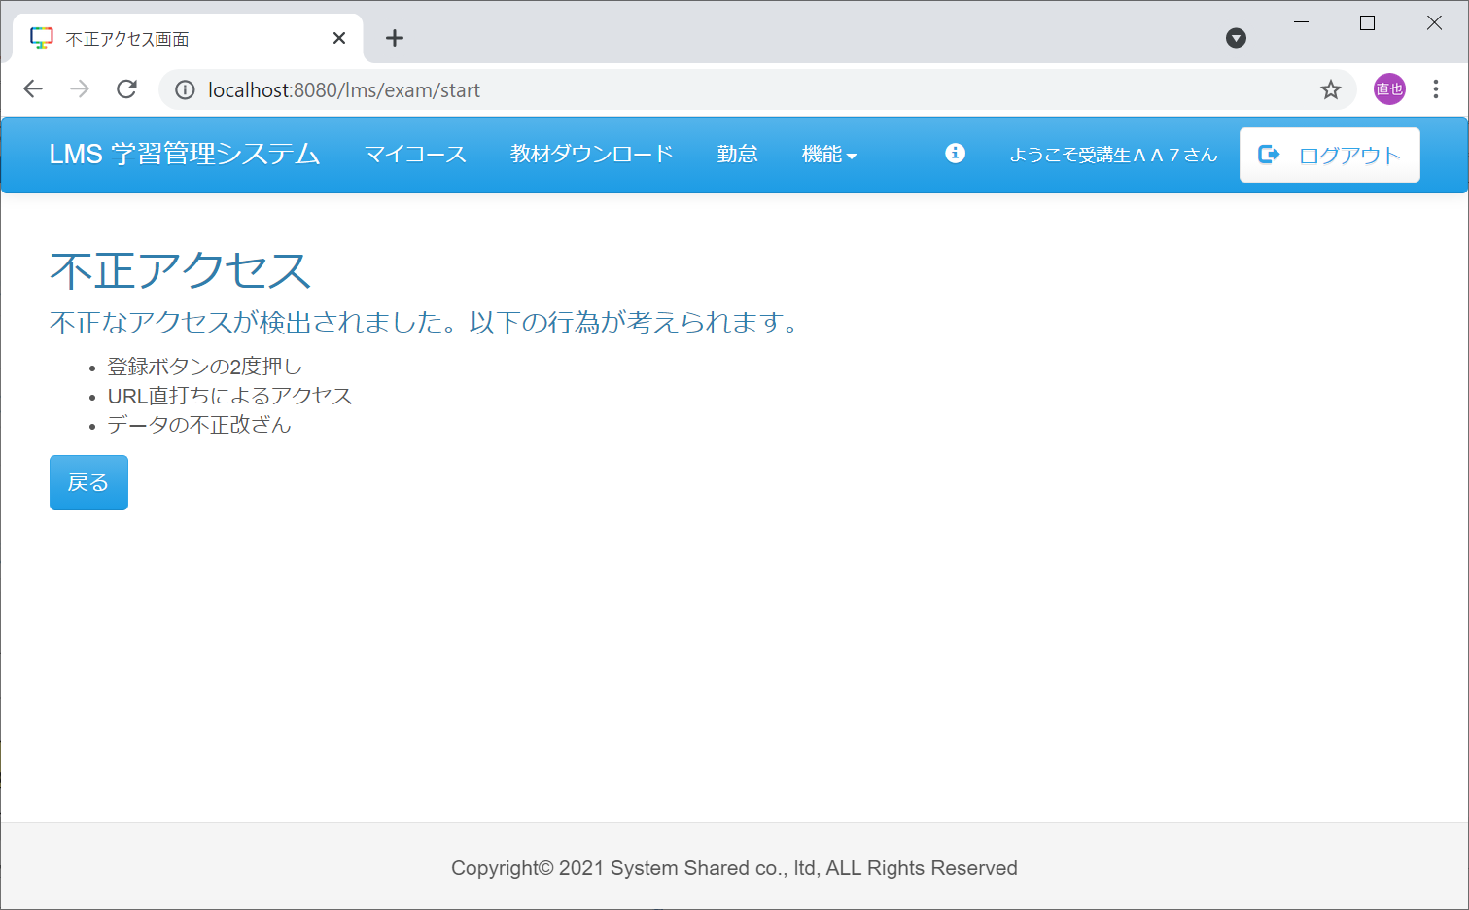
１．試験が紐づく日付のセクション詳細画面へ遷移
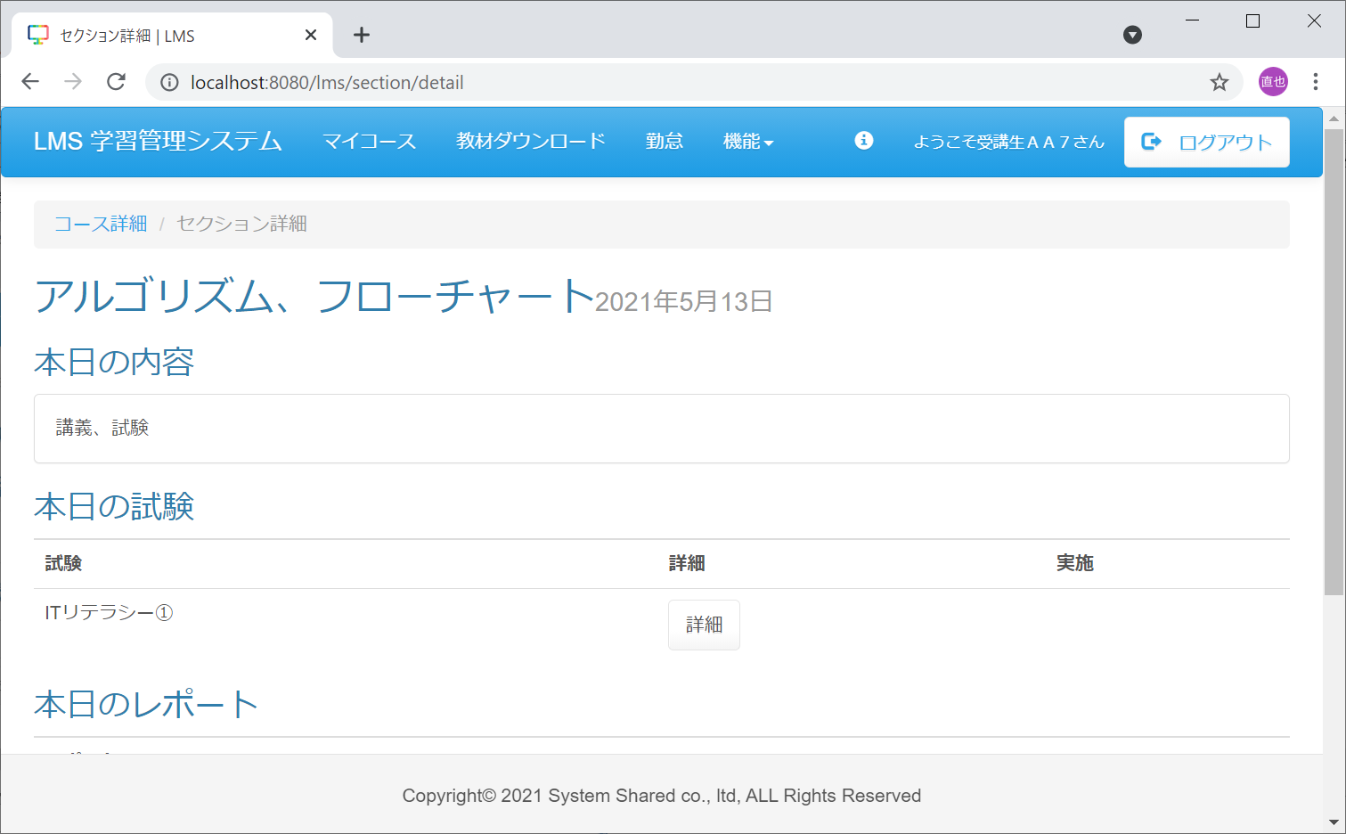

２．t_exam_sectionテーブルのpublic_dateを未来日に変更する
変更前：
exam_section_id | exam_id | section_id | public_date | private_date | account_id | delete_flg | first_create_user | first_create_date | last_modified_user | last_modified_date
1 | 1 | 2 | 5/13/21 | « NULL » | « NULL » | 0 | 1 | 10/8/15 | 1 | 10/8/15

変更後
exam_section_id | exam_id | section_id | public_date | private_date | account_id | delete_flg | first_create_user | first_create_date | last_modified_user | last_modified_date
1 | 1 | 2 | 12/13/21 | « NULL » | « NULL » | 0 | 1 | 10/8/15 | 1 | 10/8/15

３．セクション詳細画面に紐づく、本日の試験の詳細ボタンを押下

４．不正アクセス画面へ遷移

